Orden de Compra
ORDEN DE COMPRA

CODIGO: SGC-APA-18 |  |  |  | REVISIÓN: 01 |  |  |  | PRÓX. REVISIÓN: 02/10/2024

Razón Social |  | : | Grupo Ingeniería y Construcción JPB SpA
RUT |  | : | 76.320.784-6
Dirección |  | : | Del Jazmín N° 2185, Quilpué
Teléfono |  | : | 9 7905 0498 / 9 5018 5309 / 9 8416 0651

N° O.C. |  | Condición De Pago |  |  | Comprobante de Pago |  |  | Fecha de Emisión
123456 |  | Contado |  |  | Factura |  |  | 2025-03-11

DATOS COMPRADOR |  |  |  |  |  | DATOS PROVEEDOR
Nombre | : |  |  |  |  | Empresa | :
Cargo | : |  |  |  |  | RUT | :
Teléfono | : |  |  |  |  | Dirección | :
Correo | : |  |  |  |  | Giro | :
Área | : |  |  |  |  | Nombre | :
 |  |  |  |  |  | Teléfono | :
IT | : |  |  |  |  | Correo | :

ITEM | DESCRIPCIÓN |  |  |  |  |  | CANT. | PRECIO UNIT. | TOTAL

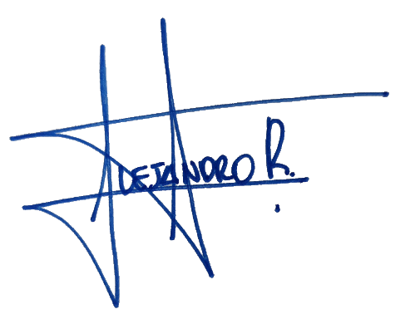
Nota: El N° de Orden de Compra debe estar referenciado en la Factura. |  |  |  |  |  | NETO |  |  | $-
Orden de Compra generada de acuerdo a Ppto. |  |  |  |  | 0 | 0.19 | 19% IVA
 |  |  |  |  |  |  | TOTAL |  | $-

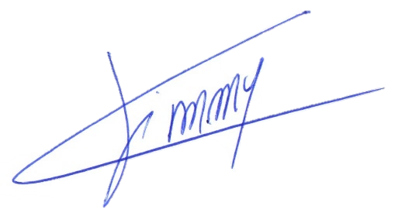

Jimmy Coronado Díaz |  |  |  |  |  |  |  | Carlos Reyes Bravo
Gerente General |  |  |  |  |  |  |  | Director
FIPSUM SpA |  |  |  |  |  |  |  | FIPSUM SpA

ORDEN DE COMPRA

1.- Las instrucciones de pago de Grupo Ingeniería y Construcción JPB SpA están indicadas en este documento.
2.- Las Facturas electrónicas deben ser enviadas a la casilla correspondiente según la Razón social de Orden de Compra:
contacto@fipsum.cl
sandra.cadiz@fipsum.cl
3.- Sólo puede indicar un Número de Orden de Compra por Factura.
4.- El proveedor una vez terminado el trabajo comprometido en ésta Orden de Compra deberá solicitar al Mandante la "Conformidad" para proceder a
facturar.
a) La Conformidad es un N° único al igual que la O.C. y esta debe ser referenciada en la descripción.
b) Es responsabilidad del proveedor solicitar la "Conformidad" una vez entregado el servicio.
c) Las Facturas que no contengan lo anterior, serán rechazadas y se solicitará al proveedor volver a facturar
5.- Una vez emitida la Conformidad, el proveedor deberá proceder a Facturar a la brevedad.
6.- Se recibirán facturas hasta el día jueves a las 15:00. Una vez recepcionada la factura, se incorporará en la planilla de pago de los días viernes, la cual
se pagará a las 15:30

